CanToolApp测试用例
[CanToolAPP]项目测试用例

系统模块 | 功能点 | 用例编号 | 用例说明 | 前置条件 | 执行 | 预期结果 | 测试结果 | 说明 | 截图 | 失败原因
CanToolApp用户管理 | 1.1 串口连接 | 1.1.1 | 弹出管理界面 | 软件连接CanTool装置 | 点击COM连接管理 | 弹出COM串口管理界面 | 成功 | 能够弹出COM串口管理界面
 |  | 1.1.2 | 选串口 | 弹出COM串口管理界面 | 设置选择串口 | 可以选择提供的串口 | 成功 | 能够提供可以选择的串口
 |  | 1.1.3 | 设置串口属性 | 弹出COM串口管理界面 | 设置相应COM口波特率115200、数据位数8、停止位数1 | 设置完出口属性后，COM串口连接成功 | 成功 | COM串口连接成功
 |  | 1.1.4 | 保存串口设置属性 | 弹出COM串口管理界面 | 关闭串口设置窗口，再次打开串口设置界面 | 可以看到原来设置过得属性 | 成功 | 可以看到原来设置过得属性
 |  | 1.1.5 | 连接测试 | 串口以及相关串口属性设置完毕 | 点击连接按钮 | 成功连接，界面显示灯亮 | 成功但是界面没有灯，是另外的字的形式显示。 | 成功但是界面没有灯，是另外的字的形式显示。
 | 1.2 发送命令 | 1.2.1 | 获取版本信息 | 串口接通 | 向CanTool装置发送“V\r” | 返回CanTool装置的版本信息 | 成功 | 返回了CanTool装置的版本信息 | 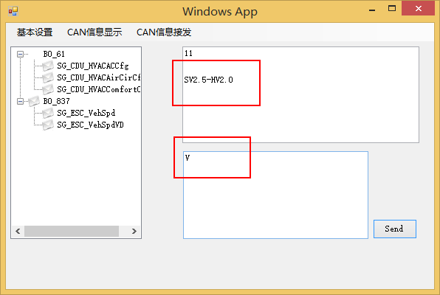
 |  | 1.2.2 | 设置Can总线的通信速率 | 串口接通 | 向CanTool装置发送Sn,Sn有如下选项 S0 Setup 10Kbit S1 Setup 20Kbit S2 Setup 50Kbit S3 Setup 100Kbit S4 Setup 125Kbit S5 Setup 250Kbit S6 Setup 500Kbit S7 Setup 800Kbit S8 Setup 1Mbit | Return: \r for Open OK, \BEL for Failure. | 成功 | 成功返回\r | 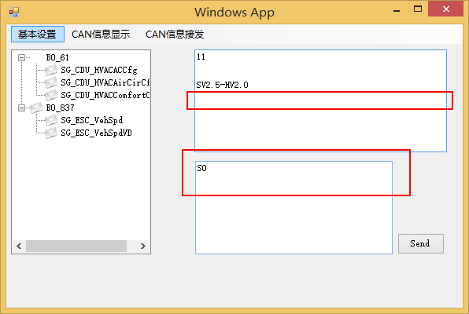
 |  | 1.2.3 | 打开串口 | 通电或者串口关闭 | 向CanTool装置发送“O1\r” | Return: \r for Open OK, \BEL for Failure. | 成功 | 成功返回\r
 |  | 1.2.4 | 关闭串口 | 串口已打开 | 向CanTool装置发送“C\r” | Return: \r for Close OK, \BEL for Failure. | 成功 | 成功返回\r
 | 1.3接收CanTool装置的信息 | 1.3.1 | 接收信息 | 串口接通，接收消息正常 | 点击接收消息按钮 | 成功获取到CanTool装置传送过来的消息 | 成功 | 成功获取到CanTool装置传送过来的消息
 |  | 1.3.2 | 解析CanTool | 接收到CanTool装置传送过来的消息 | 程序接收到CanTool装置传来的消息后自动解析数据，解析过程中需要使用CAN信息及信号描述数据库 | CanToolApp用户界面显示数据解析结果 | 成功 | 成功显示数据解析结果
 |  | 1.3.3 | 多条数据分开显示 | 接收到CanTool装置传送过来的消息 | 分别点击不同的数据条 | 点击不同的信息，CanToolApp界面显示不同信息的数据信号 | 成功 | CanToolApp界面显示不同信息的数据信号，但是是逐条显示。
 |  | 1.3.4 | 显示物理值 | 可以解析CanTool装置传送过来的消息 | 根据传过来的信息通过phy=A*x+B转换成物理值 | 显示出信息转换成的物理值 | 失败 | 信息显示繁琐，不容易看出物理值。 |  | 缺少此功能
 | 1.4CanToolApp向CanTool装置发送信息 | 1.4.1 | 单次发送 | 串口接通 | 用户在GUI界面上输入的Can信息命令，实例：单次发送“T1234567F811223344556677880000\r”。 | CanTool装置将接收到传过来的Can信息命令Return: “\r”for OK, “\BEL” for Failure | 成功 | 成功返回\r
 |  | 1.4.2 | 周期发送 | 串口接通 | 用户在GUI界面上输入的Can信息命令，实例：以定周期发送 “t12F4112233F40110\r” | CanTool将以周期（后四位）例如：mmmm= 0x0110= 272ms.发送此CAN数据 | 无法测试 | 因为涉及到bus总线，这个无法测试的。 | 因为涉及到bus总线，这个无法测试的。 | 因为涉及到bus总线，这个无法测试的。
 |  | 1.4.3 | 设定物理值然后发送 | 串口接通 | 在CanToolApp的GUI显示界面调节温度等物理值，并发送 | 物理值等信息封装成Can信息然后发送给CanTool装置 | 成功 | 物理值等信息封装成Can信息然后成功发送给CanTool装置
 | 1.5图形显示 | 1.5.1 | 仪表盘方式显示Can信号的物理值 | 接收到CanTool装置传送过来的消息并解析成物理信号 | 点击实时仪表盘按钮 | 仪表盘上出现数值变化 | 能够显示，但是部分功能缺失。不能实时显示 | 能够显示，但是部分功能缺失。不能实时显示 | 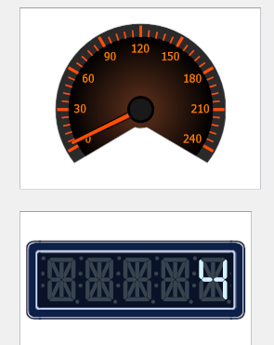 | 能够显示，但是部分功能缺失。不能实时显示
 |  | 1.5.2 | 显示物理值动态曲线 | 接收到CanTool装置传送过来的消息并解析成物理信号 | 点击显示实时曲线 | 在弹出的界面上显示实时物理值曲线的变化 | 能够显示，但是部分功能缺失。不能实时显示 | 能够显示，但是部分功能缺失。不能实时显示 |  | 能够显示，但是部分功能缺失。不能实时显示
 |  | 1.5.3 | 显示Can信号在Can信息的布局 | 可以加载Can信息及信号数据库 | 点击显示信号布局按钮 | Can信号显示在Can信息的布局上 | 功能缺失 |  |  | 功能缺失
 | 1.6加载Can信息及信号数据库 | 1.6.1 | 加载Can信息数据库 | Can信息数据库存在 | 点击加载Can信息数据库按钮 | 成功加载Can信息数据库 | 成功 | 成功加载Can信息数据库 | 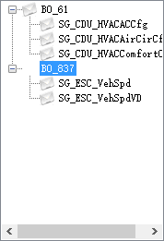
 |  | 1.6.2 | 在GUI界面上树状显示Can信号 | Can信息数据库可以加载进来 | 点击显示加载数据库信息的树状结构按钮 | 成功显示数据库信息的树状结构 | 成功 | 成功显示数据库信息的树状结构

